手順
AWS管理コンソールパスワード変更手順書

【作業概要説明】
本手順はAWS管理コンソールのパスワード変更を実施する手順である。

【操作対象】
AWSコンソール

【操作担当者】
ISIDサービスデスク担当者

【作業端末】
本番・研修・開発環境：AWSコンソール管理端末

番号 | 操作項目 | 操作方法 | 確認方法 | チェック | 開始時間 | 終了時間 | 作業担当者 | 作業確認者 | 備考
1 | 端末ログイン | ■本番・研修・開発環境 AWSコンソール管理端末→AWSコンソール ＃作業用のロールはAWS管理コンソールの「保守運用用アカウント」を利用する。 | 左記ログインにおいてエラーが発生しないこと。 | □
2 | パスワード変更-1 | 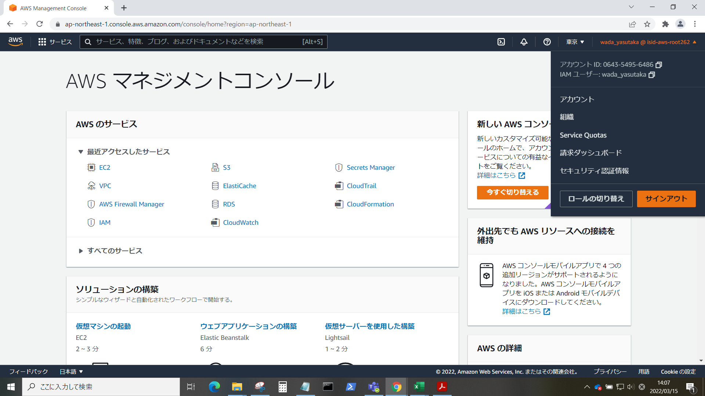 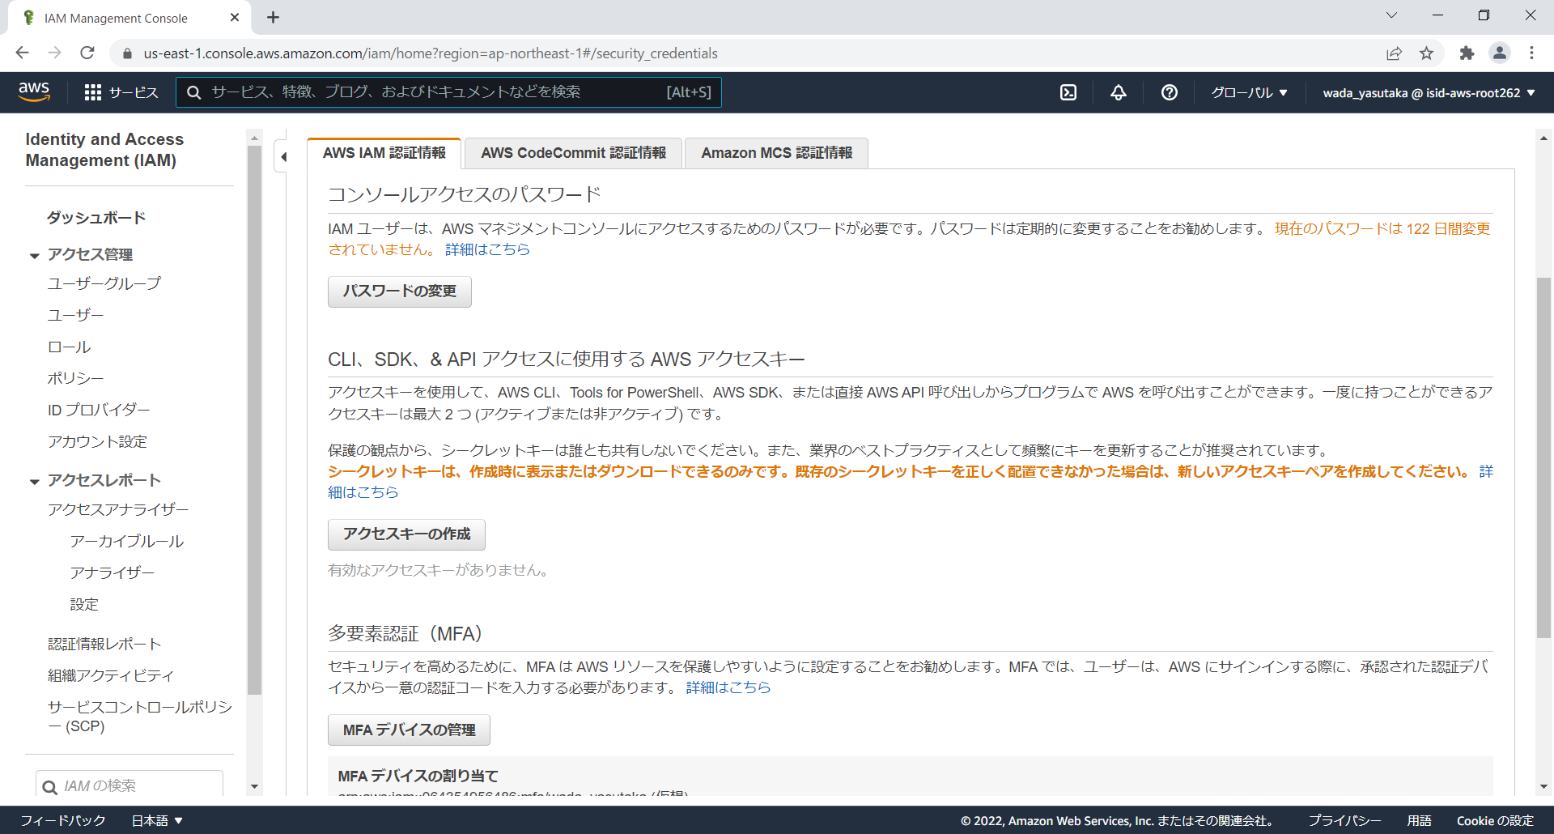 AWS管理コンソールにログインし、画面右上のアカウント表示をクリックし、プルダウンのセキュリティ認証情報を選択する。 コンソールアクセスのパスワード画面にて、パスワードの変更ボタンをクリックする。 | - | □
3 | パスワード変更-2 | 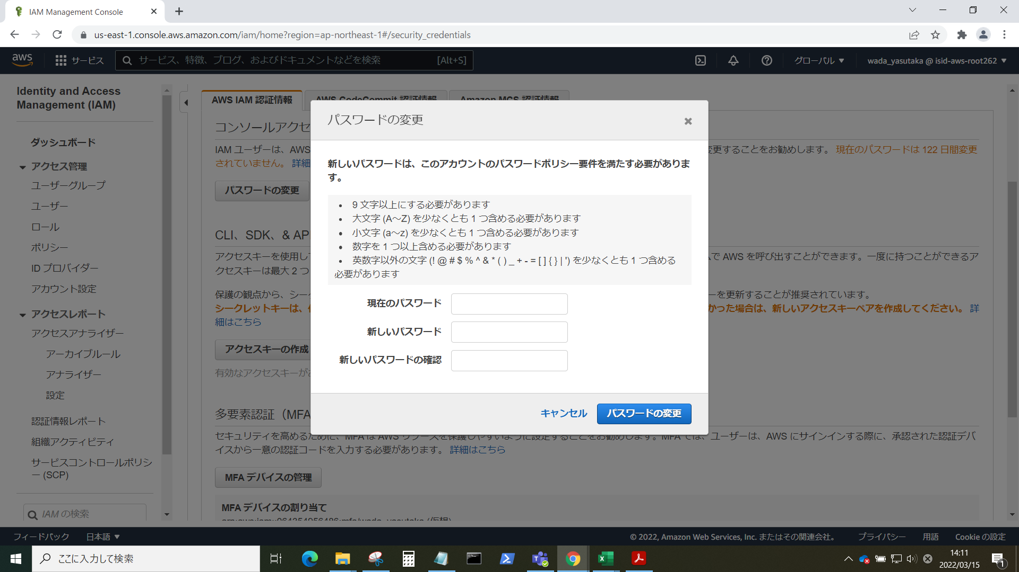 パスワードを変更する。新しいパスワードは、表示されているパスワードポリシーに従い、決定する。入力が完了したら、パスワードの変更ボタンをクリックする。 | 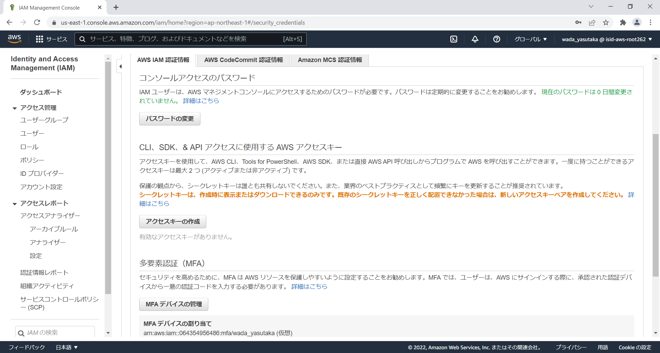 変更完了後、コンソールアクセスのパスワード画面が表示されることを確認する。 | □
4 | AWSコンソールの終了 端末ログオフ | ブラウザを閉じてAWSコンソールを終了し、各環境ごと以下の手順を実施する。 ■本番・研修・開発環境 AWSコンソール管理端末からログオフを実施する。 | AWSコンソールの終了および、AWSコンソール管理端末からのログオフを確認する。 | □

